상품제안서
프롬비 미니 블루투스 스피커 | 상품코드: F23818

 |  |  |  |  |  |  | 02-412-0044 | www.easy1.co.kr
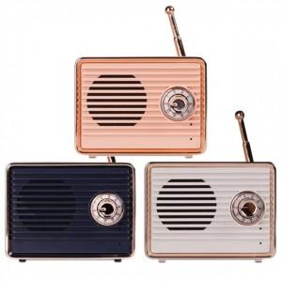  

【상세/제작정보】

【인쇄/포장옵션】 | 레이저 / 포장지포장

【공급단가】 | 수량 | 50~ | 100~ | 300~ | 500~ | 1,000~
*VAT별도 | 단가 | 19,500원 | 18,800원 | 17,000원 | 16,000원 | 15,000원

【상품 URL】 | https://www.easy1.co.kr:443/src/goods_detail.php?gdno=23818

